IPC
Casa de la Cultura Juventino Rosas Informe sobre Pasivos Contingentes Al 30 de Junio 2023
 | CONCEPTO
JUICIOS | SIN INFORMACION QUE REVELAR DURANTE EL PERIODO

GARANTÍAS | SIN INFORMACION QUE REVELAR DURANTE EL PERIODO

AVALES | SIN INFORMACION QUE REVELAR DURANTE EL PERIODO

PENSIONES Y JUBILACIONES | SIN INFORMACION QUE REVELAR DURANTE EL PERIODO

DEUDA CONTINGENTE | SIN INFORMACION QUE REVELAR DURANTE EL PERIODO

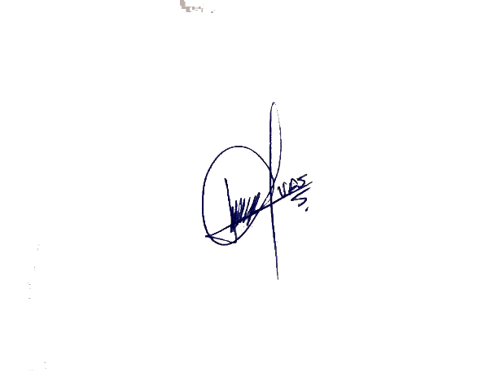
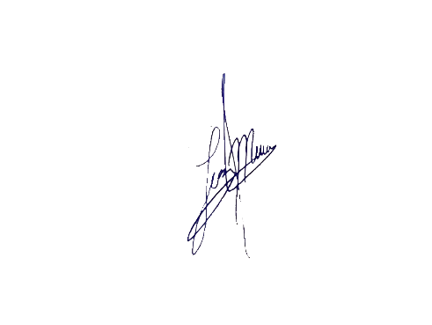

Bajo protesta de decir verdad declaramos que los Estados Financieros y sus notas, son razonablemente correctos y son responsabilidad del emisor.

C.VERÓNICA ÁLVAREZ SÁNCHEZ | L.C.P. LUZ MARÍA GARCÍA MEJÍA
DIRECTORA DE CASA DE LA CULTURA JUVENTINO ROSAS | CONTADOR DE CASA DE LA CULTURA

